Anexo 1
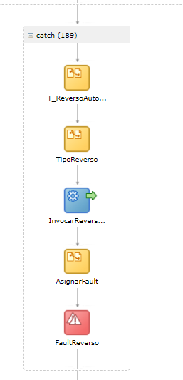
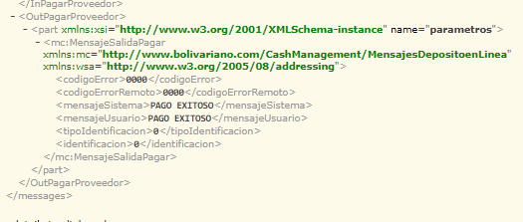
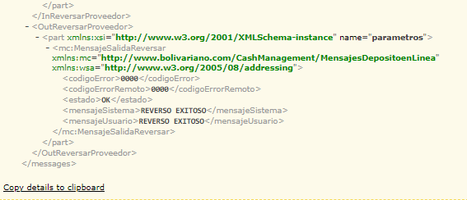
PANTALLAS, ARCHIVOS GENERADOS, PASOS DE PRUEBA Y/O MENSAJES DEL SISTEMA

Anexo 1

PRUEBA DE REVERSO AUTOMATICO
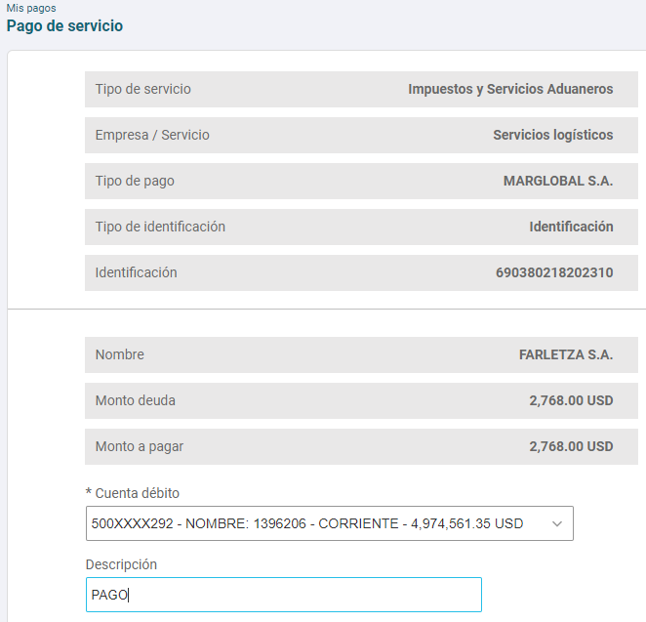
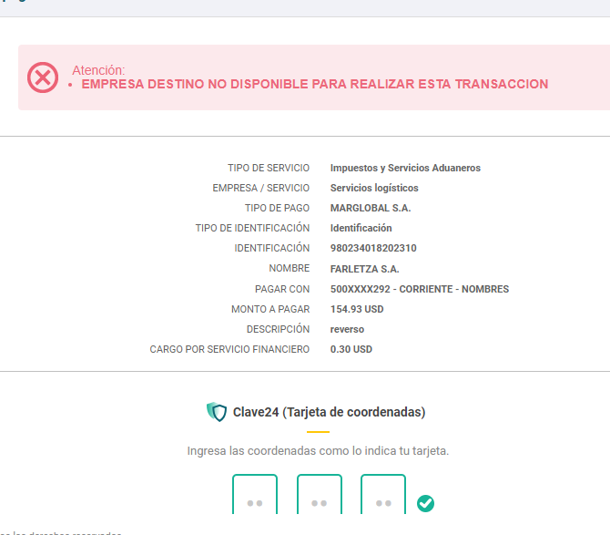

FLUJO SOA

